Anexo II
 |  | ANEXO II - RESOLUÇÃO 163/2023-COU

TABELA DE ÍNDICES CONTÁBEIS - TIC

$$ILC=\frac{AC−DA}{PC}$$
ÍNDICE DE AVALIAÇÃO DE CAPACIDADE FINANCEIRA RELATIVA DE LICITANTE - ICFR
Nº | DENOMINAÇÃO | FORMULAS |  |  | PESOS
1 | LIQUIDEZ CORRENTE |  |  |  | 0.3

$$ILG=\frac{AC+RLP−DA}{PC+PNC}$$
2 | LIQUIDEZ GERAL |  |  |  | 0.2

$$IGI=\frac{ANC−RLP}{PL−DA}$$
3 | GRAU DE IMOBILIZAÇÃO |  |  |  | 0.1

$$IEC=\frac{PC}{PL−DA}$$
4 | ENDIVIDAMENTO DE CURTO PRAZO |  |  |  | 0.2

$$IEG=\frac{PC+PNC}{PL−DA}$$
5 | ENDIVIDAMENTO GERAL |  |  |  | 0.2

$$IQEFA=\left(\frac{K×PL}{MCE+PO}\right)×\left(\frac{n}{12}\right)$$
ÍNDICE DE AVALIAÇÃO DE CAPACIDADE FINANCEIRA ABSOLUTA DE LICITANTE - ICFA
1 | ÍNDICE DE QUALIFICAÇÃO ECONÔMICO-FINANCEIRA ABSOLUTA
 |  |  |  |  | K = 9
 |  |  |  |  | 9

IDENTIFICAÇÃO DOS TERMOS DAS FÓRMULAS
K = | Fator de rotação anual do Patrimônio Líquido. |  | AC = | Ativo Circulante
MCE = | Montante dos Contratos a executar, apurado no quadro "D" do formulário RCL. |  | DA = | Despesas Antecipadas de Curto Prazo
 |  |  | RLP = | Ativo Realizável a Longo Prazo
PO = | Preço Orçado constante no edital do Certame que interessar ao Licitante. |  | ANC = | Ativo Não Circulante
 |  |  | PC = | Passivo Circulante
n = | Prazo em meses estipulado para a execução das obras e serviços em Licitação. |  | PNC = | Passivo Não Circulante
 |  |  | PL = | Patrimônio Líquido
NOTAS

1) A classificação dos grupos de contas deve obedecer as normas emanadas pelo Conselho Federal de Contabilidade.
2) - As Notas Explicativas integram as Demonstrações Contábeis;
3) - O peso dos índices corresponde ao grau de importância que os mesmos tem na avaliação da capacidade financeira rela-
tiva de licitantes;
4) - O Índice da Capacidade Financeira Absoluta de Licitante - ICFA, quando igual ou superior a 1,0 (um), indica que a em-
presa tem Capacidade Financeira Absoluta para participar do certame, para as empresas do ramo de construção.
5) - O valor de "K" é 9 (Nove) e corresponde à rotação anual máxima do Patrimônio Líquido, calculada com base na receita
operacional líquida, de uma amostra de empresas do ramo de construção.

Anexo IV
 |  |  | ANEXO IV - RESOLUÇÃO 163/2023-COU |  |  |  |  | A | DADOS GERAIS
 |  |  |  |  |  |  |  | NÚMERO DO EDITAL |  |  | NUMERO DO PROCESSO | DATA BASE | FOLHA

 |  |  |  |  |  |  |  | FIRMA/RAZÃO SOCIAL DO LICITANTE

B | DETALHAMENTO DOS CONTRATOS
1 | DESCRIÇÃO DO OBJETO: | Nº DO CONTRATO → |  | FONE → |  |  | PARTICIPAÇÃO |  | PERÍODO DE EXECUÇÃO |  | SALDO DO CONTRATO A EXECUTAR EM R$:
 |  |  |  |  |  |  |  |  | INÍCIO | FIM | ATÉ O FINAL DO PRAZO | NO PERÍODO BASE
 | NOME DO CONTRATANTE:
2 | DESCRIÇÃO DO OBJETO: | Nº DO CONTRATO → |  | FONE → |  |  | PARTICIPAÇÃO |  | PERÍODO DE EXECUÇÃO |  | SALDO DO CONTRATO A EXECUTAR EM R$:
 |  |  |  |  |  |  |  |  | INÍCIO | FIM | ATÉ O FINAL DO PRAZO | NO PERÍODO BASE
 | NOME DO CONTRATANTE:
3 | DESCRIÇÃO DO OBJETO: | Nº DO CONTRATO → |  | FONE → |  |  | PARTICIPAÇÃO |  | PERÍODO DE EXECUÇÃO |  | SALDO DO CONTRATO A EXECUTAR EM R$:
 |  |  |  |  |  |  |  |  | INÍCIO | FIM | ATÉ O FINAL DO PRAZO | NO PERÍODO BASE
 | NOME DO CONTRATANTE:
4 | DESCRIÇÃO DO OBJETO: | Nº DO CONTRATO → |  | FONE → |  |  | PARTICIPAÇÃO |  | PERÍODO DE EXECUÇÃO |  | SALDO DO CONTRATO A EXECUTAR EM R$:
 |  |  |  |  |  |  |  |  | INÍCIO | FIM | ATÉ O FINAL DO PRAZO | NO PERÍODO BASE
 | NOME DO CONTRATANTE:
5 | DESCRIÇÃO DO OBJETO: | Nº DO CONTRATO → |  | FONE → |  |  | PARTICIPAÇÃO |  | PERÍODO DE EXECUÇÃO |  | SALDO DO CONTRATO A EXECUTAR EM R$:
 |  |  |  |  |  |  |  |  | INÍCIO | FIM | ATÉ O FINAL DO PRAZO | NO PERÍODO BASE
 | NOME DO CONTRATANTE:
6 | DESCRIÇÃO DO OBJETO: | Nº DO CONTRATO → |  | FONE → |  |  | PARTICIPAÇÃO |  | PERÍODO DE EXECUÇÃO |  | SALDO DO CONTRATO A EXECUTAR EM R$:
 |  |  |  |  |  |  |  |  | INÍCIO | FIM | ATÉ O FINAL DO PRAZO | NO PERÍODO BASE
 | NOME DO CONTRATANTE:
7 | DESCRIÇÃO DO OBJETO: | Nº DO CONTRATO → |  | FONE → |  |  | PARTICIPAÇÃO |  | PERÍODO DE EXECUÇÃO |  | SALDO DO CONTRATO A EXECUTAR EM R$:
 |  |  |  |  |  |  |  |  | INÍCIO | FIM | ATÉ O FINAL DO PRAZO | NO PERÍODO BASE
 | NOME DO CONTRATANTE:
8 | DESCRIÇÃO DO OBJETO: | Nº DO CONTRATO → |  | FONE → |  |  | PARTICIPAÇÃO |  | PERÍODO DE EXECUÇÃO |  | SALDO DO CONTRATO A EXECUTAR EM R$:
 |  |  |  |  |  |  |  |  | INÍCIO | FIM | ATÉ O FINAL DO PRAZO | NO PERÍODO BASE
 | NOME DO CONTRATANTE:
9 | DESCRIÇÃO DO OBJETO: | Nº DO CONTRATO → |  | FONE → |  |  | PARTICIPAÇÃO |  | PERÍODO DE EXECUÇÃO |  | SALDO DO CONTRATO A EXECUTAR EM R$:
 |  |  |  |  |  |  |  |  | INÍCIO | FIM | ATÉ O FINAL DO PRAZO | NO PERÍODO BASE
 | NOME DO CONTRATANTE:
 | Declaro ter realizado o preenchimento do Quadro B adequadamente.
 | Caso o Quadro B esteja sem informações preenchidas, declaro não ter contrato algum com empresas públicas ou privadas.
C | MCE = MONTANTE DOS CONTRATOS A EXECUTAR |  |  |  |  |  |  |  |  |  | - | -

$$CFAT=\left(K×PL\right)×\left(\frac{n}{12}\right)$$
D | DEMONSTRAÇÃO DO INDICE DA CAPACIDADE FINANCEIRA ABSOLUTA - ICFA |  |  |  |  |  |  |  |  |  |  | VALORES EM R$
1 | CFAT = CAPACIDADE FINANCEIRA ABSOLUTA TOTAL |  |  |  | K | PL = R$: |  |  | prazo da obra no campo abaixo
 |  |  |  |  | 9 | - |  |  |  |  |  | -
 |  |  |  |  |  |  |  |  |  | meses
2 | MCE = MONTANTE DOS SALDOS DOS CONTRATOS A EXECUTAR NO PERIODO BASE (transportar do quadro "C" deste formulário)
 |  |  |  |  |  |  |  |  |  |  |  | -

3 | PO = PREÇO ORÇADO PELO LICITADOR PARA A EXECUÇÃO DAS OBRAS E SERVIÇOS EM LICITAÇÃO ( Preencher com o valor orçado da obra conforme consta no Edital )

$$ICFA=\frac{D1}{D2+D3}$$
4 | CÁLCULO DO INDICE DA CAPACIDADE FINANCEIRA ABSOLUTA |  |  |  |  |  |  |  |  |  | ICFA | IGUAL OU SUPERIOR A "1" TEM CAPACIDADE PARA PARTICIPAR DO CERTAME
 |  |  |  |  |  |  |  |  |  |  | 0.00

E | INSTRUÇÕES DE PREENCHIMENTO
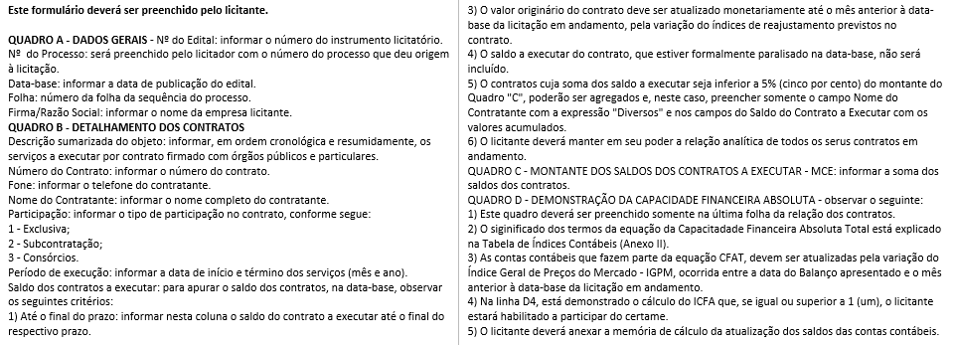

F | NOME DO REPRESENTANTE LEGAL DA EMPRESA |  |  |  |  |  |  |  | DATA |  | ASSINATURA

